1. Evolution sexe
Retour au sommaire
Entrées en mission par an et nombre de volontaires actifs dans l'année
 | 2010 | 2011 | 2012 | 2013 | 2014 | 2015 | 2016 | 2017 | 2018 | 2019 | Ensemble
Volontaires entrés dans le dispositif | 6,008 | 13,403 | 19,482 | 19,946 | 21,925 | 38,200 | 63,044 | 79,069 | 83,925 | 81,023 | 426,025
Hommes | 2,589 | 5,670 | 8,011 | 8,263 | 9,271 | 15,963 | 25,863 | 32,272 | 33,132 | 31,654 | 172,688
Femmes | 3,419 | 7,733 | 11,471 | 11,683 | 12,654 | 22,237 | 37,181 | 46,797 | 50,793 | 49,369 | 253,337
Volontaires actifs dans l'année | 6,008 | 19,133 | 29,884 | 33,724 | 34,837 | 52,402 | 91,772 | 123,162 | 140,202 | 140,037 | 671,161
Hommes | 2,589 | 8,131 | 12,378 | 13,858 | 14,481 | 21,829 | 37,704 | 50,337 | 56,207 | 55,112 | 272,626
Femmes | 3,419 | 11,002 | 17,506 | 19,866 | 20,356 | 30,573 | 54,068 | 72,825 | 83,995 | 84,925 | 398,535
Effectifs en fin d'année | 5,776 | 10,702 | 14,219 | 13,446 | 14,617 | 29,570 | 45,223 | 57,495 | 59,729 | 54,924 | 305,701
Part des hommes et des femmes parmi les volontaires entrées dans le dispositif (en %)
Hommes | 43 | 42 | 41 | 41 | 42 | 42 | 41 | 41 | 39 | 39 | 41
Femmes | 57 | 58 | 59 | 59 | 58 | 58 | 59 | 59 | 61 | 61 | 59
Source : ASP-ASC, traitements INJEP,MEDES.

 | Entrées en mission par an et nombre de volontaires actifs dans l'année

 | Source : ASP-ASC, traitements INJEP,MEDES.
 | Lecture : Plus de 140 000 volontaires ont été actifs dans une mission de Service Civique au cours de l’année 2019. Parmi eux, 81 000 volontaires, dont 31 000 hommes, ont débuté leur mission au cours de l'année.

2. Flux trimestriels
Retour au sommaire
Flux d'entrées en mission de Service Civique par trimestre
 |  | Hommes | Femmes | Ensemble |  |  | Stock en fin de trimestre
2010 | T1 |  |  |  | 2010 | T1
 | T2 | 23 | 34 | 57 |  | T2 | 56 | Entrées en mission de Service Civique par trimestre
 | Hommes | Femmes
T1
T2 | 23 | 34
T3 | 486 | 728
T4 | 2,080 | 2,657
T1 | 1,015 | 1,221
T2 | 740 | 849
T3 | 1,189 | 1,884
T4 | 2,726 | 3,779
T1 | 1,660 | 2,340
T2 | 1,162 | 1,433
T3 | 1,807 | 2,812
T4 | 3,382 | 4,886
T1 | 1,859 | 2,456
T2 | 1,257 | 1,669
T3 | 2,244 | 3,101
T4 | 2,903 | 4,457
T1 | 2,083 | 2,539
T2 | 1,259 | 1,723
T3 | 2,106 | 3,001
T4 | 3,823 | 5,391
T1 | 2,130 | 2,605
T2 | 1,727 | 2,350
T3 | 3,757 | 5,331
T4 | 8,349 | 11,951
T1 | 4,473 | 6,185
T2 | 3,440 | 4,843
T3 | 5,751 | 8,454
T4 | 12,199 | 17,699
T1 | 5,476 | 7,858
T2 | 3,772 | 5,549
T3 | 7,040 | 9,480
T4 | 15,984 | 23,910
T1 | 5,995 | 9,289
T2 | 3,696 | 5,499
T3 | 7,927 | 11,673
T4 | 15,514 | 24,332
T1 | 6,373 | 10,475
T2 | 3,852 | 5,717
T3 | 7,050 | 11,392
T4 | 14,379 | 21,785
 | T3 | 486 | 728 | 1,214 |  | T3 | 1,238
 | T4 | 2,080 | 2,657 | 4,737 |  | T4 | 4,984
2011 | T1 | 1,015 | 1,221 | 2,236 | 2011 | T1 | 7,255
 | T2 | 740 | 849 | 1,589 |  | T2 | 6,509
 | T3 | 1,189 | 1,884 | 3,073 |  | T3 | 6,128
 | T4 | 2,726 | 3,779 | 6,505 |  | T4 | 10,071
2012 | T1 | 1,660 | 2,340 | 4,000 | 2012 | T1 | 12,272
 | T2 | 1,162 | 1,433 | 2,595 |  | T2 | 10,445
 | T3 | 1,807 | 2,812 | 4,619 |  | T3 | 8,842
 | T4 | 3,382 | 4,886 | 8,268 |  | T4 | 13,442
2013 | T1 | 1,859 | 2,456 | 4,315 | 2013 | T1 | 15,106
 | T2 | 1,257 | 1,669 | 2,926 |  | T2 | 11,825
 | T3 | 2,244 | 3,101 | 5,345 |  | T3 | 9,260
 | T4 | 2,903 | 4,457 | 7,360 |  | T4 | 12,747
2014 | T1 | 2,083 | 2,539 | 4,622 | 2014 | T1 | 13,849
 | T2 | 1,259 | 1,723 | 2,982 |  | T2 | 9,784
 | T3 | 2,106 | 3,001 | 5,107 |  | T3 | 8,218
 | T4 | 3,823 | 5,391 | 9,214 |  | T4 | 13,871 | Source : ASP-ASC, traitements INJEP,MEDES.
2015 | T1 | 2,130 | 2,605 | 4,735 | 2015 | T1 | 15,748 | Lecture : 36 000 volontaires sont entrés en Service Civique au 4e trimestre 2019, parmi lesquels environ 14 000 étaient des hommes
 | T2 | 1,727 | 2,350 | 4,077 |  | T2 | 11,235
 | T3 | 3,757 | 5,331 | 9,088 |  | T3 | 13,087
 | T4 | 8,349 | 11,951 | 20,300 |  | T4 | 28,247
2016 | T1 | 4,473 | 6,185 | 10,658 | 2016 | T1 | 33,911
 | T2 | 3,440 | 4,843 | 8,283 |  | T2 | 23,946
 | T3 | 5,751 | 8,454 | 14,205 |  | T3 | 22,242
 | T4 | 12,199 | 17,699 | 29,898 |  | T4 | 43,382
2017 | T1 | 5,476 | 7,858 | 13,334 | 2017 | T1 | 48,296
 | T2 | 3,772 | 5,549 | 9,321 |  | T2 | 32,084
 | T3 | 7,040 | 9,480 | 16,520 |  | T3 | 26,697
 | T4 | 15,984 | 23,910 | 39,894 |  | T4 | 55,784
2018 | T1 | 5,995 | 9,289 | 15,284 | 2018 | T1 | 62,533
 | T2 | 3,696 | 5,499 | 9,195 |  | T2 | 50,143
 | T3 | 7,927 | 11,673 | 19,600 |  | T3 | 31,542
 | T4 | 15,514 | 24,332 | 39,846 |  | T4 | 59,729
2019 | T1 | 6,373 | 10,475 | 16,848 | 2019 | T1 | 65,988
 | T2 | 3,852 | 5,717 | 9,569 |  | T2 | 51,310
 | T3 | 7,050 | 11,392 | 18,442 |  | T3 | 29,476
 | T4 | 14,379 | 21,785 | 36,164 |  | T4 | 54,924
Total | Total | 172,688 | 253,337 | 426,025
Source : ASP-ASC, traitements INJEP,MEDES.
Lecture : 36 164 volontaires sont entrés en Service Civique au 4e trimestre 2019, parmi lesquels 21 785 étaient des femmes et 14 379 des hommes.

3. Evolution organisme
Retour au sommaire
Entrées en mission par an selon le type d'organisme
 | 2010 | 2011 | 2012 | 2013 | 2014 | 2015 | 2016 | 2017 | 2018 | 2019 | Ensemble
Associations | 5,566 | 11,023 | 16,215 | 17,034 | 19,217 | 28,167 | 41,376 | 49,910 | 52,267 | 51,369 | 292,144
Collectivités territoriales | 251 | 1,134 | 1,391 | 1,356 | 1,243 | 2,357 | 4,072 | 4,769 | 4,836 | 4,585 | 25,994
Etablissements publics | 114 | 837 | 1,331 | 1,069 | 1,019 | 3,608 | 6,238 | 7,866 | 8,447 | 8,102 | 38,631
Services de l’Etat | 0 | 180 | 337 | 345 | 355 | 3,763 | 10,824 | 15,999 | 17,112 | 15,630 | 64,545
Autres | 77 | 229 | 208 | 142 | 91 | 305 | 534 | 525 | 1,263 | 1,337 | 4,711
Total | 6,008 | 13,403 | 19,482 | 19,946 | 21,925 | 38,200 | 63,044 | 79,069 | 83,925 | 81,023 | 426,025
Source : ASP-ASC, traitements INJEP,MEDES.

Proportion en pourcentage des entrées en mission par an selon le type d'organisme
 | 2010 | 2011 | 2012 | 2013 | 2014 | 2015 | 2016 | 2017 | 2018 | 2019 | Ensemble
Associations | 93 | 82 | 83 | 85 | 88 | 74 | 66 | 63 | 62 | 63 | 69
Collectivités territoriales | 4 | 8 | 7 | 7 | 6 | 6 | 6 | 6 | 6 | 6 | 6
Etablissements publics | 2 | 6 | 7 | 5 | 5 | 9 | 10 | 10 | 10 | 10 | 9
Services de l’Etat | 0 | 1 | 2 | 2 | 2 | 10 | 17 | 20 | 20 | 19 | 15
Autres | 1 | 2 | 1 | 1 | 0 | 1 | 1 | 1 | 2 | 2 | 1
Total | 100 | 100 | 100 | 100 | 100 | 100 | 100 | 100 | 100 | 100 | 100
Source : ASP-ASC, traitements INJEP,MEDES.

Nombre d’entrées en mission de service civique selon l’année et le type d’organisme

Source : ASP-ASC, traitements INJEP,MEDES.
Lecture : en 2019, 81 000 missions ont débuté. 51 000 d’entre elles ont eu lieu dans une association, 5 000 dans une collectivité territoriale, 8 000 dans un établissement public, et 16 000 dans un service de l’État.

4. Profils
Retour au sommaire
Répartition des volontaires (2010-2019) par situation, selon leur niveau de diplôme
 | Etudiant | Salarié | Demandeur d'emploi | Inactif (hors étudiant) | Ensemble
> Baccalauréat | 66,868 | 6,644 | 54,075 | 23,021 | 150,608
Baccalauréat | 50,456 | 6,459 | 74,750 | 38,732 | 170,397
CAP-BEP | 2,191 | 1,269 | 20,301 | 11,298 | 35,059
Brevet ou sans diplôme | 12,492 | 2,052 | 41,473 | 13,944 | 69,961
Ensemble | 132,007 | 16,424 | 190,599 | 86,995 | 426,025
Source : ASP-ASC, traitements INJEP,MEDES.
Lecture : De 2010 à 2019, 132 007 volontaires étaient étudiants et diplômés du supérieur lors de leur entré en mission.

 | Répartition des volontaires (2010-2019) par situation, selon leur niveau de diplôme

 | Source : ASP-ASC, traitements INJEP,MEDES.
 | Lecture : 31% des volontaires du niveau baccalauréat sont étudiants, 4% salariés, 45% demandeurs d’emploi et 20% inactifs.

5. Profils
Retour au sommaire
Répartition des volontaires par année d'entrée, selon leur statut (en %) et selon leur niveau de diplôme
 | 2011 | 2012 | 2013 | 2014 | 2015 | 2016 | 2017 | 2018 | 2019
Etudiant | 34 | 34 | 33 | 34 | 30 | 29 | 30 | 31 | 32
Demandeur d'emploi | 47 | 47 | 48 | 46 | 48 | 48 | 45 | 43 | 40
Inactif (hors étudiant) | 13 | 14 | 14 | 16 | 18 | 20 | 21 | 23 | 24
Salarié | 6 | 5 | 5 | 4 | 4 | 4 | 4 | 4 | 4

Brevet ou non diplômé | 23 | 20 | 18 | 18 | 18 | 18 | 17 | 17 | 17
CAP-BEP | 0 | 4 | 7 | 6 | 7 | 8 | 8 | 8 | 7
Baccalauréat | 36 | 34 | 32 | 34 | 36 | 40 | 42 | 43 | 43
> Baccalauréat | 42 | 42 | 43 | 42 | 39 | 35 | 33 | 32 | 33
Source : ASP-ASC, traitements INJEP,MEDES.
Lecture : 32 % des volontaires ayant débuté leur mission en 2019 étaient alors étudiants. 17 % des volontaires de cette même année n'avaient pas de diplôme ou seulement le brevet. Du fait des arrondis, la somme des lignes ne fait pas toujours 100.

 | Répartition des volontaires par année d'entrée, selon leur statut (en %) |  |  |  |  |  |  |  | Répartition des volontaires par année d'entrée, selon leur niveau de diplôme (en %)

 | Source : ASP-ASC, traitements INJEP,MEDES. |  |  |  |  |  |  |  | Source : ASP-ASC, traitements INJEP,MEDES.
 | Lecture : La part des inactifs parmi les volontaires a augmenté. Ils représentaient 13 % des nouveaux volontaires en 2011, et 24 % en 2019. |  |  |  |  |  |  |  | Lecture : La part des diplômés du supérieur parmi les volontaires a diminué. Ils représentaient 42 % des nouveaux volontaires en 2011, et 33 % en 2019.

6. Âge
Retour au sommaire
Répartition des volontaires par age, selon l'année d'entrée (en %)
 | 2011 | 2012 | 2013 | 2014 | 2015 | 2016 | 2017 | 2018 | 2019
16-18 ans | 10 | 11 | 12 | 14 | 14 | 16 | 17 | 20 | 21
19 ans | 12 | 11 | 12 | 12 | 13 | 14 | 15 | 16 | 16
20 ans | 14 | 15 | 13 | 13 | 15 | 15 | 15 | 15 | 15
21 ans | 15 | 15 | 15 | 14 | 14 | 14 | 14 | 14 | 14
22 ans | 15 | 14 | 14 | 13 | 13 | 13 | 12 | 12 | 11
23 ans | 14 | 14 | 14 | 13 | 13 | 12 | 11 | 10 | 10
24 ans | 12 | 12 | 12 | 12 | 11 | 10 | 9 | 8 | 8
25 ans et + | 8 | 8 | 8 | 8 | 7 | 6 | 6 | 5 | 5
16-18 ans | 10 | 11 | 12 | 14 | 14 | 16 | 17 | 20 | 21
19-20 ans | 26 | 26 | 25 | 26 | 28 | 30 | 31 | 31 | 32
21-22 ans | 29 | 29 | 29 | 27 | 27 | 27 | 27 | 26 | 25
23-24 ans | 26 | 27 | 26 | 26 | 24 | 21 | 19 | 18 | 17
25 ans et + | 8 | 8 | 8 | 8 | 7 | 6 | 6 | 5 | 5
Age médian hommes | 21 | 21 | 21 | 21 | 21 | 21 | 20 | 21 | 21
Age médian femmes | 22 | 22 | 22 | 22 | 21 | 21 | 21 | 21 | 21
Source : ASP-ASC, traitements INJEP,MEDES.
Lecture : Parmi les volontaires ayant débuté en 2019, 16 % étaient âgés de 19 ans, et 32 % étaient âgés de 19 à 20 ans. L'âge médian des hommes ainsi que celui des femmes est 21 ans. Du fait des arrondis, la somme des lignes ne fait pas toujours 100.

 | Répartition des volontaires par âge, selon l'année d'entrée (en %)

 | Source : ASP-ASC, traitements INJEP,MEDES.
 | Lecture : La part des 16-18 ans parmi les volontaires a augmenté. Ils représentaient 10 % des nouveaux volontaires en 2011, et 21 % en 2019.

7. Régions
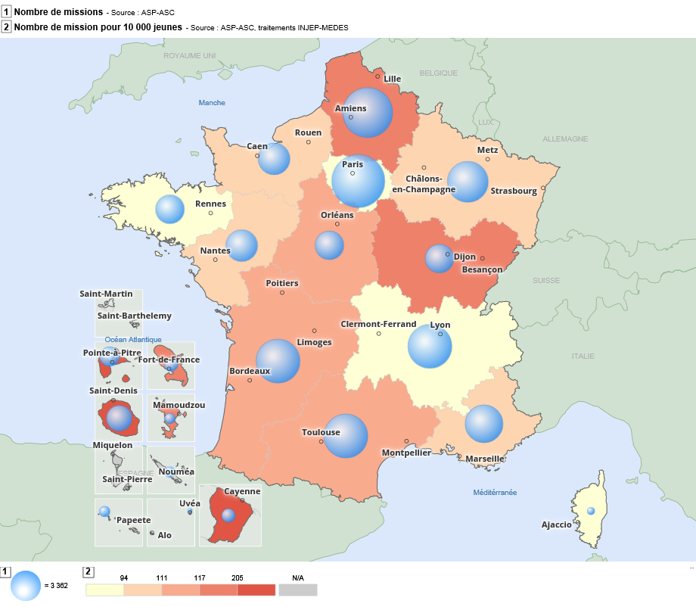
Retour au sommaire
Répartition par région des missions (2010 à 2019)
Région |  | Nombre de missions (2010 à 2019) | Nombre de missions (2019) | Nombre de mission pour 10 000 jeunes (2019)
Guadeloupe | 01 | 7,951 | 1,459 | 336
Martinique | 02 | 5,498 | 795 | 204
Guyane | 03 | 5,049 | 966 | 205
La Réunion | 04 | 11,815 | 2,449 | 211
Mayotte | 06 | 2,826 | 662 | 149
Île-de-France | 11 | 58,087 | 11,024 | 71
Centre-Val de Loire | 24 | 14,696 | 3,076 | 111
Bourgogne-Franche-Comté | 27 | 18,329 | 3,569 | 117
Normandie | 28 | 18,598 | 3,981 | 104
Hauts de France | 32 | 50,840 | 9,380 | 125
Grand-Est | 44 | 35,631 | 6,897 | 107
Pays de la Loire | 52 | 21,146 | 4,172 | 94
Bretagne | 53 | 16,134 | 3,095 | 81
Nouvelle Aquitaine | 75 | 40,524 | 7,295 | 112
Occitanie | 76 | 39,497 | 7,690 | 114
Auvergne-Rhône-Alpes | 84 | 40,876 | 7,660 | 81
Provence-Alpes-Côte d'Azur | 93 | 31,767 | 5,561 | 103
Corse | 94 | 1,368 | 233 | 71
Total France Métro + DROM |  | 420,632 | 79,964 | 102
Source : ASP-ASC, traitements INJEP,MEDES.
Lecture : De 2010 à 2019, 58 000 volontaires résidant en Île-de-France ont effectué une mission de Service Civique, dont près de 11 000 en 2019, ce qui représente, cette année-là, 71 mission pour 10 000 jeunes de 15 à 24 ans habitant la région.

 |  |  |  |  | Source : ASP-ASC, traitements INJEP,MEDES.
 |  |  |  |  | Lecture : En 2019, plus de 11 000 volontaires résidant en Île-de-France ont effectué une mission de Service Civique, soit 71 mission pour 10 000 jeunes de 15 à 24 ans habitant la région.

8. Départements
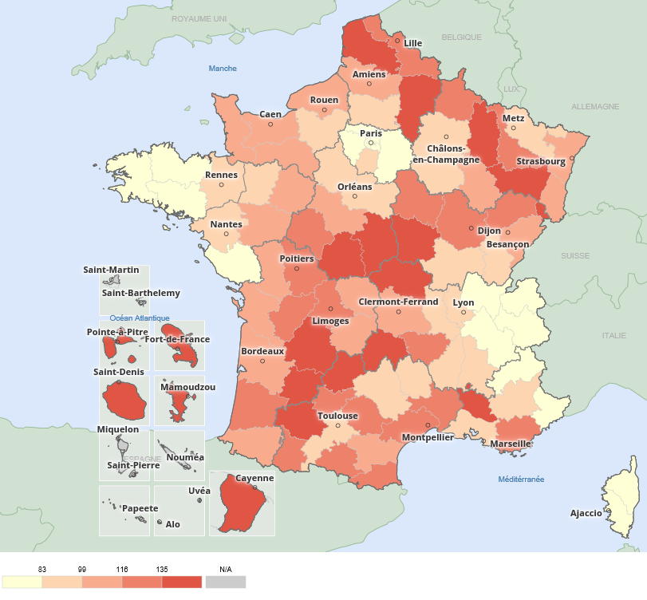
Retour au sommaire
Répartition par département des missions (2010 à 2019) |  |  |  |  | Nombre de volontaires pour 10 000 jeunes de 15 à 24 ans
Département |  | Nombre de missions (2010 à 2019) | Nombre de missions (2019) | Nombre de mission pour 10 000 jeunes (2019)
Ain | 01 | 2,147 | 327 | 47
Aisne | 02 | 4,421 | 907 | 157
Allier | 03 | 2,317 | 478 | 151
Alpes-de-Haute-Provence | 04 | 838 | 140 | 94
Hautes-Alpes | 05 | 629 | 103 | 80
Alpes-Maritimes | 06 | 4,896 | 894 | 81
Ardèche | 07 | 1,537 | 277 | 91
Ardennes | 08 | 2,150 | 357 | 128
Ariège | 09 | 1,039 | 186 | 133
Aube | 10 | 1,722 | 335 | 94
Aude | 11 | 1,979 | 397 | 112
Aveyron | 12 | 1,221 | 246 | 97
Bouches-du-Rhône | 13 | 13,015 | 2,299 | 96
Calvados | 14 | 4,219 | 936 | 107
Cantal | 15 | 877 | 216 | 173
Charente | 16 | 2,818 | 411 | 120
Charente-Maritime | 17 | 3,458 | 627 | 99
Cher | 18 | 1,970 | 452 | 160
Corrèze | 19 | 1,639 | 245 | 105
Corse-du-Sud | 2A | 473 | 78 | 56
Haute-Corse | 2B | 895 | 155 | 82
Côte-d'Or | 21 | 4,514 | 839 | 117
Côtes-d'Armor | 22 | 2,210 | 446 | 76
Creuse | 23 | 702 | 109 | 112
Dordogne | 24 | 2,590 | 481 | 136
Doubs | 25 | 4,288 | 768 | 114
Drôme | 26 | 2,885 | 519 | 97
Eure | 27 | 2,782 | 531 | 83
Eure-et-Loir | 28 | 1,951 | 376 | 86
Finistère | 29 | 4,444 | 842 | 82
Gard | 30 | 5,309 | 1,039 | 131
Haute-Garonne | 31 | 10,469 | 1,861 | 95
Gers | 32 | 1,037 | 219 | 135
Gironde | 33 | 11,134 | 2,183 | 104
Hérault | 34 | 7,938 | 1,772 | 118 | Source : ASP-ASC, traitements INJEP,MEDES.
Ille-et-Vilaine | 35 | 6,483 | 1,211 | 83 | Lecture : En 2019, 327 volontaires résidant dans l'Ain ont effectué une mission de Service Civique, ce qui représente, cette année-là, 47 mission pour 10 000 jeunes de 15 à 24 ans habitant le département.
Indre | 36 | 1,574 | 345 | 168
Indre-et-Loire | 37 | 4,032 | 865 | 117
Isère | 38 | 6,131 | 1,018 | 65
Jura | 39 | 1,187 | 243 | 95
Landes | 40 | 2,173 | 422 | 116
Loir-et-Cher | 41 | 1,652 | 346 | 107
Loire | 42 | 4,821 | 850 | 95
Haute-Loire | 43 | 1,634 | 290 | 131
Loire-Atlantique | 44 | 8,169 | 1,597 | 91
Loiret | 45 | 3,517 | 692 | 87
Lot | 46 | 1,425 | 201 | 138
Lot-et-Garonne | 47 | 2,436 | 424 | 136
Lozère | 48 | 340 | 71 | 91
Maine-et-Loire | 49 | 5,257 | 1,093 | 103
Manche | 50 | 2,298 | 497 | 102
Marne | 51 | 3,735 | 685 | 93
Haute-Marne | 52 | 898 | 180 | 108
Mayenne | 53 | 1,612 | 321 | 96
Meurthe-et-Moselle | 54 | 6,111 | 1,174 | 117
Meuse | 55 | 1,389 | 294 | 156
Morbihan | 56 | 2,997 | 596 | 78
Moselle | 57 | 4,614 | 948 | 85
Nièvre | 58 | 1,446 | 253 | 139
Nord | 59 | 25,095 | 4,302 | 122
Oise | 60 | 4,784 | 927 | 98
Orne | 61 | 1,407 | 317 | 112
Pas-de-Calais | 62 | 11,814 | 2,417 | 140
Puy-de-Dôme | 63 | 3,865 | 909 | 113
Pyrénées-Atlantiques | 64 | 4,071 | 777 | 111
Hautes-Pyrénées | 65 | 1,327 | 274 | 121
Pyrénées-Orientales | 66 | 3,299 | 591 | 125
Bas-Rhin | 67 | 7,791 | 1,437 | 101
Haut-Rhin | 68 | 4,130 | 863 | 107
Rhône | 69 | 11,179 | 2,186 | 83
Haute-Saône | 70 | 1,562 | 301 | 132
Saône-et-Loire | 71 | 2,060 | 482 | 93
Sarthe | 72 | 3,566 | 668 | 104
Savoie | 73 | 2,093 | 320 | 68
Haute-Savoie | 74 | 1,390 | 270 | 32
Paris | 75 | 12,953 | 2,081 | 73
Seine-Maritime | 76 | 7,892 | 1,700 | 111
Seine-et-Marne | 77 | 5,523 | 1,050 | 60
Yvelines | 78 | 5,832 | 1,105 | 64
Deux-Sèvres | 79 | 2,150 | 396 | 107
Somme | 80 | 4,726 | 827 | 110
Tarn | 81 | 2,420 | 513 | 132
Tarn-et-Garonne | 82 | 1,694 | 320 | 122
Var | 83 | 7,737 | 1,272 | 123
Vaucluse | 84 | 4,652 | 853 | 143
Vendée | 85 | 2,542 | 493 | 75
Vienne | 86 | 4,295 | 711 | 120
Haute-Vienne | 87 | 3,058 | 509 | 118
Vosges | 88 | 3,091 | 624 | 170
Yonne | 89 | 1,992 | 406 | 128
Territoire de Belfort | 90 | 1,280 | 277 | 167
Essonne | 91 | 6,363 | 1,400 | 83
Hauts-de-Seine | 92 | 5,817 | 1,124 | 58
Seine-Saint-Denis | 93 | 8,905 | 1,685 | 79
Val-de-Marne | 94 | 7,137 | 1,454 | 81
Val-d'Oise | 95 | 5,557 | 1,125 | 71
Total France Métro |  | 387,493 | 73,633 | 97
Guadeloupe | 971 | 7,951 | 1,459 | 336
Martinique | 972 | 5,498 | 795 | 204
Guyane | 973 | 5,049 | 966 | 205
La Réunion | 974 | 11,815 | 2,449 | 211
Mayotte | 976 | 2,826 | 662 | 149
Total DROM |  | 33,139 | 6,331 | 218
Total France Métro + DROM |  | 420,632 | 79,964 | 102
Saint-Pierre-et-Miquelon | 975 | 2 | 0
Saint-Martin | 978 | 3 | 0
Wallis-et-Futuna | 986 | 277 | 90
Polynésie française | 987 | 3,614 | 507
Nouvelle-Calédonie | 988 | 1,497 | 462
Total France entière |  | 426,025 | 81,023
Source : ASP-ASC, traitements INJEP,MEDES.
Lecture : De 2010 à 2019, 2147 volontaires résidant dans l'Ain ont effectué une mission de Service Civique, dont près de 327 en 2019, ce qui représente, cette année-là, 47 mission pour 10 000 jeunes de 15 à 24 ans habitant le département.

9. Domaines
Retour au sommaire
Répartition des missions principales par domaine (en %), selon l'année d'entrée
 | 2010 | 2011 | 2012 | 2013 | 2014 | 2015 | 2016 | 2017 | 2018 | 2019
Solidarité | 27 | 28 | 26 | 26 | 25 | 29 | 28 | 27 | 28 | 29
Santé | 9 | 3 | 3 | 3 | 4 | 4 | 4 | 4 | 3 | 3
Education pour tous | 18 | 18 | 20 | 19 | 20 | 22 | 25 | 26 | 31 | 32
Culture | 12 | 16 | 17 | 18 | 18 | 15 | 15 | 13 | 12 | 12
Sport | 7 | 10 | 12 | 13 | 14 | 13 | 13 | 14 | 15 | 14
Environnement | 15 | 12 | 11 | 10 | 10 | 8 | 7 | 7 | 6 | 6
Mémoire | 8 | 7 | 7 | 8 | 7 | 6 | 6 | 7 | 4 | 3
Développement international | 2 | 2 | 2 | 2 | 2 | 2 | 1 | 1 | 1 | 1
Intervention d'urgence | 1 | 2 | 2 | 1 | 1 | 1 | 1 | 1 | 1 | 1
Total | 100 | 100 | 100 | 100 | 100 | 100 | 100 | 100 | 100 | 100
Source : ASP-ASC, traitements INJEP,MEDES.
Lecture : 29 % des missions débutées en 2019 relevaient du domaine de la solidarité. Du fait des arrondis, la somme des lignes ne fait pas toujours 100.

Evolution de la répartition des missions principales par domaine (en %), selon l'année d'entrée

Source : ASP-ASC, traitements INJEP,MEDES.
Lecture : La part des missions de l'environnement a diminué régulièrement, elle concentre 6% des missions en 2019

10. Durée missions
Retour au sommaire
Durée moyenne des missions (mois)
Année de fin de mission | 2011 | 2012 | 2013 | 2014 | 2015 | 2016 | 2017 | 2018 | 2019 | Répartition des missions par durée (%)
Durée moyenne des missions non rompues | 9.0 | 8.9 | 8.6 | 7.8 | 7.6 | 7.7 | 7.9 | 8.0 | 8.1
Durée moyenne des missions rompues | 5.0 | 5.0 | 5.0 | 4.6 | 4.0 | 4.1 | 4.3 | 3.9 | 4.4
Durée moyenne des missions | 7.7 | 7.9 | 7.8 | 7.2 | 6.8 | 6.8 | 7.0 | 7.2 | 7.3
Source : ASP-ASC, traitements INJEP,MEDES.
Lecture : Les missions qui se sont terminées en 2019 ont duré en moyenne 6,4 mois (3,9 mois pour les missions interrompues avant leur terme).

Répartition des missions menées à leur terme, par durée (%)
Année de fin de mission | 2011 | 2012 | 2013 | 2014 | 2015 | 2016 | 2017 | 2018 | 2019
6 mois | 28 | 28 | 30 | 40 | 36 | 28 | 20 | 17 | 17
7 mois | 3 | 3 | 4 | 4 | 6 | 10 | 9 | 9 | 6
8 mois | 6 | 12 | 13 | 21 | 33 | 41 | 46 | 46 | 47
9 mois | 26 | 17 | 19 | 17 | 14 | 10 | 13 | 14 | 16
10 mois | 7 | 10 | 12 | 10 | 7 | 8 | 9 | 10 | 10
11 ou 12 mois | 30 | 30 | 23 | 9 | 4 | 2 | 3 | 4 | 3
Source : ASP-ASC, traitements INJEP,MEDES.
Lecture : La proportion des missions de 8 mois parmi les missions menées à leur terme atteignait 15 % en 2017, contre 6 % en 2011.

 |  |  |  |  |  |  |  |  |  | Source : ASP-ASC, traitements INJEP,MEDES.
Part et répartition des missions rompues par motif (%) |  |  |  |  |  |  |  |  |  | Lecture : La part des missions de 8 mois parmi les missions menées à leur terme atteignait 15 % en 2019, contre 6 % en 2011.
Année de fin de mission | 2011 | 2012 | 2013 | 2014 | 2015 | 2016 | 2017 | 2018 | 2019
Part totale des missions rompues | 33.1 | 26.4 | 22.7 | 19.6 | 21.4 | 23.4 | 23.7 | 20.7 | 22.4 | Répartition des missions rompues par motif (%)
dont :
Commun accord entre les parties | 17.4 | 11.6 | 8.2 | 7.1 | 8.4 | 8.3 | 8.2 | 6.2 | 6.7
Embauche en CDD ou CDI | 8.3 | 7.9 | 8.2 | 7.0 | 6.9 | 8.1 | 7.6 | 6.0 | 6.4
Abandon de poste | 4.0 | 4.0 | 3.9 | 3.5 | 4.1 | 4.5 | 4.7 | 3.9 | 4.3
Force majeure | 1.0 | 1.2 | 1.1 | 1.1 | 1.0 | 1.3 | 1.3 | 1.3 | 1.3
Faute grave d'une des parties | 2.3 | 1.6 | 1.0 | 0.8 | 0.9 | 1.0 | 1.0 | 0.8 | 0.8
Autres motifs (*) | 0.0 | 0.2 | 0.2 | 0.2 | 0.2 | 0.2 | 0.9 | 2.5 | 2.9
Source : ASP-ASC, traitements INJEP,MEDES.
Lecture : 22,4% des missions terminées en 2019 ont été rompues avant le terme initialement prévu, dont 6,7 points suite à un commun accord entre les parties.
(*) : Le volontaire n'a jamais pris son poste, retrait de l'agrément de la structure d'accueil, ou reprise d'études

 |  |  |  |  |  |  |  |  |  | Source : ASP-ASC, traitements INJEP,MEDES.
 |  |  |  |  |  |  |  |  |  | Lecture : 22,4% des missions terminées en 2019 ont été rompues avant le terme initialement prévu, dont 6,7 points suite à un commun accord entre les parties.

 |  |  |  |  |  |  |  |  |  | (*) : Le volontaire n'a jamais pris son poste, retrait de l'agrément de la structure d'accueil, ou reprise d'études

11. Durée hebdomadaire
Retour au sommaire
Répartition des missions de Service Civique par durée hebdomadaire prévue, selon l'année d'entrée (en %)
 | 2011 | 2012 | 2013 | 2014 | 2015 | 2016 | 2017 | 2018 | 2019
24 heures | 50 | 52 | 52 | 53 | 54 | 49 | 51 | 52 | 51
entre 25 et 29 heures | 14 | 16 | 18 | 18 | 17 | 18 | 17 | 18 | 20
entre 30 et 34 heures | 7 | 7 | 8 | 10 | 15 | 20 | 21 | 21 | 20
35 heures et plus | 29 | 24 | 22 | 19 | 15 | 13 | 10 | 9 | 9
Durée moyenne (en heures) | 28.0 | 27.8 | 27.7 | 27.3 | 27.0 | 27.2 | 27.0 | 26.8 | 26.8
Source : ASP-ASC, traitements INJEP,MEDES.
Lecture : Pour 51 % des missions débutées en 2019, la durée hebdomadaire prévue dans le contrat était de 24h. Du fait des arrondis, la somme des lignes ne fait pas toujours 100.

 | Répartition des missions de Service Civique par durée hebdomadaire prévue, selon l'année d'entrée

 | Source : ASP-ASC, traitements INJEP,MEDES.
 | Lecture : Pour 51 % des missions débutées en 2019, la durée hebdomadaire prévue dans le contrat était de 24h.

